Sheet1
問題発生！！！

例）
 | Cの買い物リスト
 | 1 | おかし | → | Aが買う
 | 2 | にんじん | → | Aが買う
 | 3 | 豚肉 | → | Bが買う
 | 4 | 牛肉 | → | Bが買う

 | Aの配達とBの配達を分けなくてはならない、、、

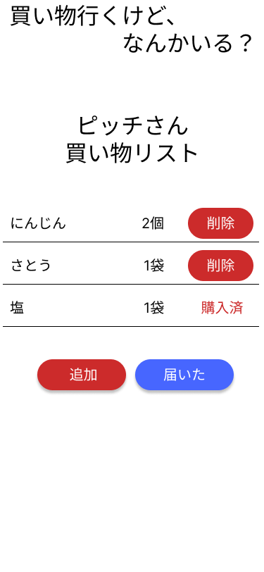
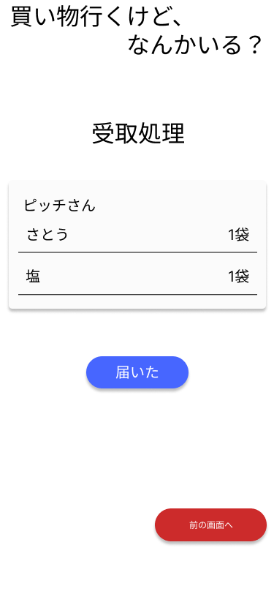

 |  |  |  |  |  |  |  |  | ←Aが購入

 |  |  |  |  |  |  |  |  | ←Bが購入 |  | したとすると、、、

 |  |  |  |  |  |  |  |  |  | 分けることができない！！（T＾T）

そこで、、、
requestsテーブルを分ける！

＜現行＞ |  |  |  |  | ＜改善案＞

requests |  |  |  |  | requests |  | buycodes

id |  |  |  |  | id |  | buycode | 購入パッケージ |  |  |  | 最大値を格納
product_name |  |  |  |  | product_name |  | seq | シークエンス |  |  |  | 順にカウントアップ（buycode+seqで一つのレコードが取得できる）
vol |  |  |  |  | vol |  | r_id | リクエストID
unit |  |  |  |  | unit |  | b_uid | 購入者ID
request_user_id |  |  |  |  | request_user_id |  | b_at | 購入日時 |  |  |  | 登録時の購入日時を記録(notNull)
inCart |  |  |  |  | inCart |  | isdelivery | 配達フラグ |  |  |  | デフォルトはfalse、配達時にtrueにする
inCart_user_id |  |  |  |  | inCart_user_id |  | d_at | 配達日時 |  |  |  | デフォルトはnull、配達時に日時を記録
isBuy |  |  |  |  | buy_code |  | r_acp_at | リクエストユーザー承認日時 |  |  |  | デフォルトはnull、受取承認時に日時を記録
buy_user_id |  |  |  |  | created_at |  | b_acp_at | 配達ユーザー承認日時 |  |  |  | デフォルトはnull、受取承認時に日時を記録
buy_at |  |  |  |  | updated_at
isDelivery |  |  |  |  | delete_flg
delivery_at
created_at
updated_at
delete_flg

処理フロー

1 | 買い物開始

2 | 商品をカートに入れる |  |  |  |  | inCart:true

3 | 買い物完了 |  |  |  |  | inCart:true,inCart_user_id:購入者IDのレコードを取得
 |  |  |  |  |  | 各レコードをbuycodesテーブルへ記録し、seqをカウントアップ
 |  |  |  |  |  | レコードへの登録後、requestsテーブルへbuycodeを記録する

4 | 配達（届けるボタンを押す） |  |  |  |  | 該当するbuycodeのレコードを更新(isdelicery=true,d_at=timestamp)

5 | 最終確認を押す(購入者） |  |  |  |  | 該当するbuycodeのレコードを更新(b_acp_at=timestamp)

6 | 最終確認を押す（依頼者） |  |  |  |  | 該当するbuycodeのレコードを更新(r_acp_at=timestamp)

